关系图
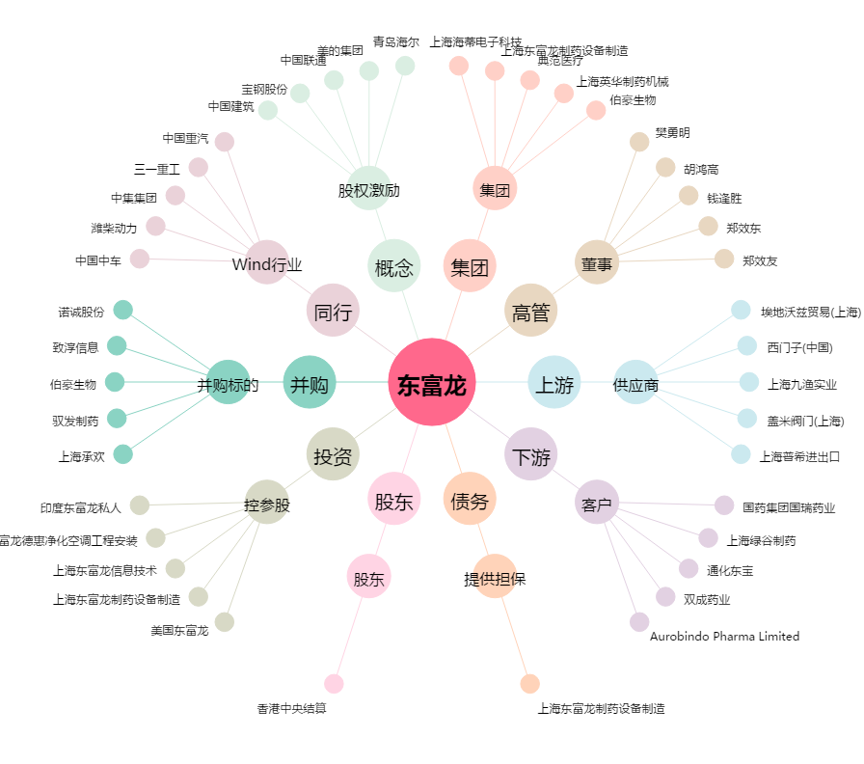
东富龙[300171.SZ] - 关系概览图

